graph1
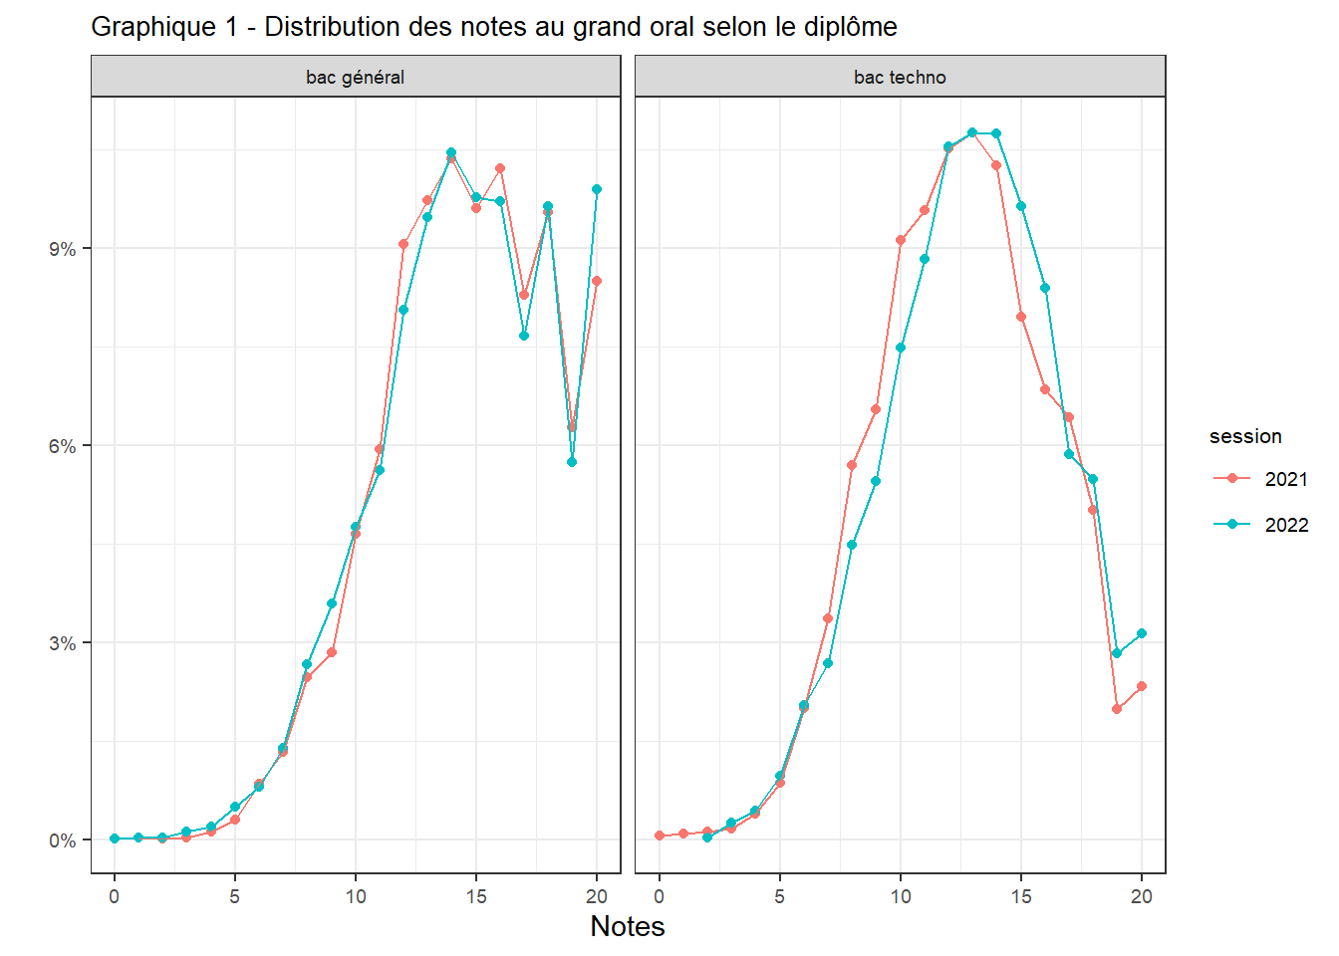
session | Diplôme | Note | prop
2021 | bac général | 0 | 0.01
2021 | bac général | 2 | 0.01
2021 | bac général | 3 | 0.02
2021 | bac général | 4 | 0.11
2021 | bac général | 5 | 0.29
2021 | bac général | 6 | 0.84
2021 | bac général | 7 | 1.33
2021 | bac général | 8 | 2.46
2021 | bac général | 9 | 2.84
2021 | bac général | 10 | 4.65
2021 | bac général | 11 | 5.93
2021 | bac général | 12 | 9.05
2021 | bac général | 13 | 9.72
2021 | bac général | 14 | 10.37
2021 | bac général | 15 | 9.6
2021 | bac général | 16 | 10.2
2021 | bac général | 17 | 8.28
2021 | bac général | 18 | 9.55
2021 | bac général | 19 | 6.26
2021 | bac général | 20 | 8.49
2021 | bac techno | 0 | 0.06
2021 | bac techno | 1 | 0.08
2021 | bac techno | 2 | 0.11
2021 | bac techno | 3 | 0.17
2021 | bac techno | 4 | 0.39
2021 | bac techno | 5 | 0.86
2021 | bac techno | 6 | 2
2021 | bac techno | 7 | 3.36
2021 | bac techno | 8 | 5.7
2021 | bac techno | 9 | 6.53
2021 | bac techno | 10 | 9.12
2021 | bac techno | 11 | 9.56
2021 | bac techno | 12 | 10.51
2021 | bac techno | 13 | 10.76
2021 | bac techno | 14 | 10.26
2021 | bac techno | 15 | 7.95
2021 | bac techno | 16 | 6.84
2021 | bac techno | 17 | 6.42
2021 | bac techno | 18 | 5
2021 | bac techno | 19 | 1.97
2021 | bac techno | 20 | 2.34
2022 | bac général | 0 | 0.01
2022 | bac général | 1 | 0.02
2022 | bac général | 2 | 0.02
2022 | bac général | 3 | 0.11
2022 | bac général | 4 | 0.19
2022 | bac général | 5 | 0.49
2022 | bac général | 6 | 0.8
2022 | bac général | 7 | 1.38
2022 | bac général | 8 | 2.66
2022 | bac général | 9 | 3.58
2022 | bac général | 10 | 4.75
2022 | bac général | 11 | 5.62
2022 | bac général | 12 | 8.06
2022 | bac général | 13 | 9.47
2022 | bac général | 14 | 10.44
2022 | bac général | 15 | 9.77
2022 | bac général | 16 | 9.71
2022 | bac général | 17 | 7.66
2022 | bac général | 18 | 9.63
2022 | bac général | 19 | 5.73
2022 | bac général | 20 | 9.89
2022 | bac techno | 2 | 0.03
2022 | bac techno | 3 | 0.25
2022 | bac techno | 4 | 0.44
2022 | bac techno | 5 | 0.96
2022 | bac techno | 6 | 2.04
2022 | bac techno | 7 | 2.67
2022 | bac techno | 8 | 4.49
2022 | bac techno | 9 | 5.45
2022 | bac techno | 10 | 7.48
2022 | bac techno | 11 | 8.83
2022 | bac techno | 12 | 10.54
2022 | bac techno | 13 | 10.76
2022 | bac techno | 14 | 10.73
2022 | bac techno | 15 | 9.63
2022 | bac techno | 16 | 8.39
2022 | bac techno | 17 | 5.86
2022 | bac techno | 18 | 5.48
2022 | bac techno | 19 | 2.83
2022 | bac techno | 20 | 3.14

graph2
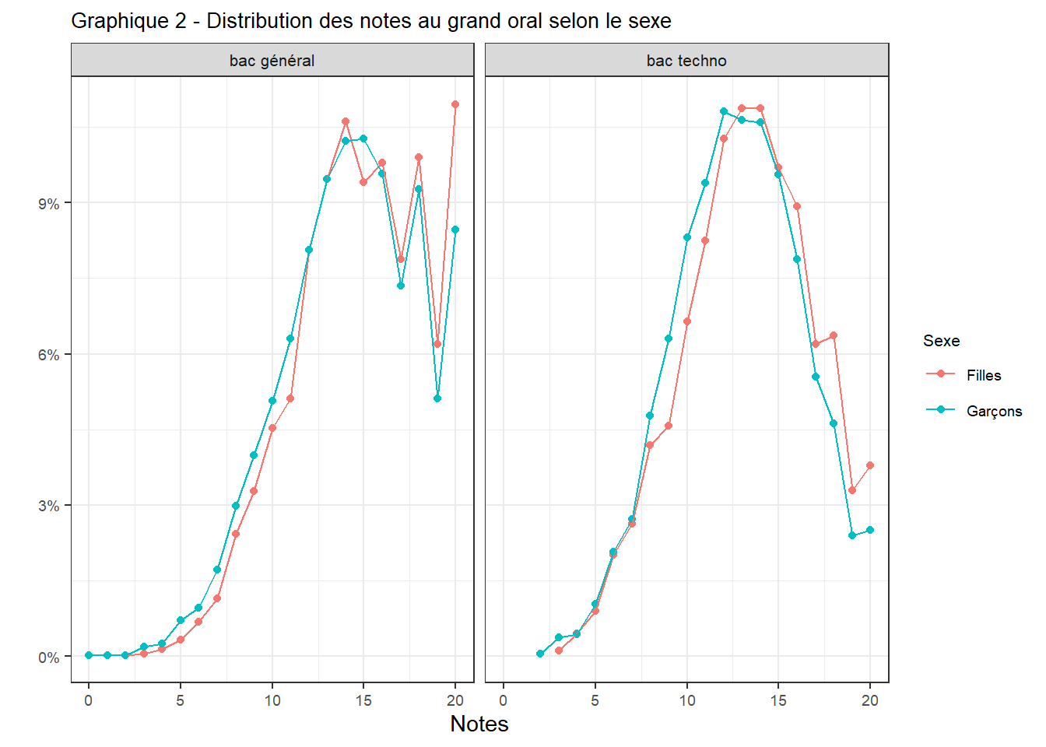
Diplôme | Sexe | Note | prop
bac général | Garçons | 0 | 0.02
bac général | Filles | 1 | 0.02
bac général | Garçons | 1 | 0.02
bac général | Filles | 2 | 0.02
bac général | Garçons | 2 | 0.02
bac techno | Garçons | 2 | 0.05
bac général | Filles | 3 | 0.05
bac général | Garçons | 3 | 0.2
bac techno | Filles | 3 | 0.11
bac techno | Garçons | 3 | 0.38
bac général | Filles | 4 | 0.14
bac général | Garçons | 4 | 0.24
bac techno | Filles | 4 | 0.45
bac techno | Garçons | 4 | 0.43
bac général | Filles | 5 | 0.33
bac général | Garçons | 5 | 0.71
bac techno | Filles | 5 | 0.89
bac techno | Garçons | 5 | 1.03
bac général | Filles | 6 | 0.69
bac général | Garçons | 6 | 0.95
bac techno | Filles | 6 | 2.01
bac techno | Garçons | 6 | 2.06
bac général | Filles | 7 | 1.14
bac général | Garçons | 7 | 1.71
bac techno | Filles | 7 | 2.62
bac techno | Garçons | 7 | 2.72
bac général | Filles | 8 | 2.43
bac général | Garçons | 8 | 2.98
bac techno | Filles | 8 | 4.18
bac techno | Garçons | 8 | 4.78
bac général | Filles | 9 | 3.28
bac général | Garçons | 9 | 3.98
bac techno | Filles | 9 | 4.57
bac techno | Garçons | 9 | 6.3
bac général | Filles | 10 | 4.53
bac général | Garçons | 10 | 5.06
bac techno | Filles | 10 | 6.64
bac techno | Garçons | 10 | 8.31
bac général | Filles | 11 | 5.11
bac général | Garçons | 11 | 6.31
bac techno | Filles | 11 | 8.25
bac techno | Garçons | 11 | 9.4
bac général | Filles | 12 | 8.06
bac général | Garçons | 12 | 8.07
bac techno | Filles | 12 | 10.26
bac techno | Garçons | 12 | 10.81
bac général | Filles | 13 | 9.47
bac général | Garçons | 13 | 9.46
bac techno | Filles | 13 | 10.88
bac techno | Garçons | 13 | 10.65
bac général | Filles | 14 | 10.61
bac général | Garçons | 14 | 10.22
bac techno | Filles | 14 | 10.88
bac techno | Garçons | 14 | 10.59
bac général | Filles | 15 | 9.4
bac général | Garçons | 15 | 10.27
bac techno | Filles | 15 | 9.7
bac techno | Garçons | 15 | 9.56
bac général | Filles | 16 | 9.8
bac général | Garçons | 16 | 9.58
bac techno | Filles | 16 | 8.92
bac techno | Garçons | 16 | 7.88
bac général | Filles | 17 | 7.88
bac général | Garçons | 17 | 7.36
bac techno | Filles | 17 | 6.19
bac techno | Garçons | 17 | 5.54
bac général | Filles | 18 | 9.91
bac général | Garçons | 18 | 9.26
bac techno | Filles | 18 | 6.36
bac techno | Garçons | 18 | 4.62
bac général | Filles | 19 | 6.19
bac général | Garçons | 19 | 5.11
bac techno | Filles | 19 | 3.29
bac techno | Garçons | 19 | 2.39
bac général | Filles | 20 | 10.96
bac général | Garçons | 20 | 8.46
bac techno | Filles | 20 | 3.79
bac techno | Garçons | 20 | 2.5

graph3
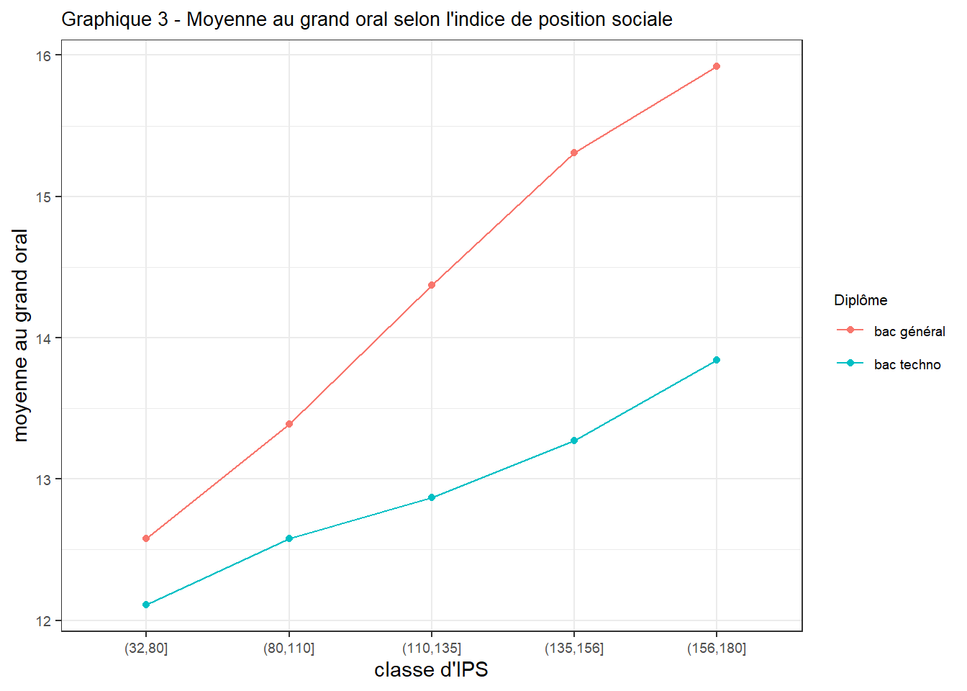
classeIPS | Diplôme | moyenne
(32,80] | bac général | 12.58
(32,80] | bac techno | 12.11
(80,110] | bac général | 13.39
(80,110] | bac techno | 12.58
(110,135] | bac général | 14.37
(110,135] | bac techno | 12.87
(135,156] | bac général | 15.31
(135,156] | bac techno | 13.27
(156,180] | bac général | 15.92
(156,180] | bac techno | 13.84

graph4
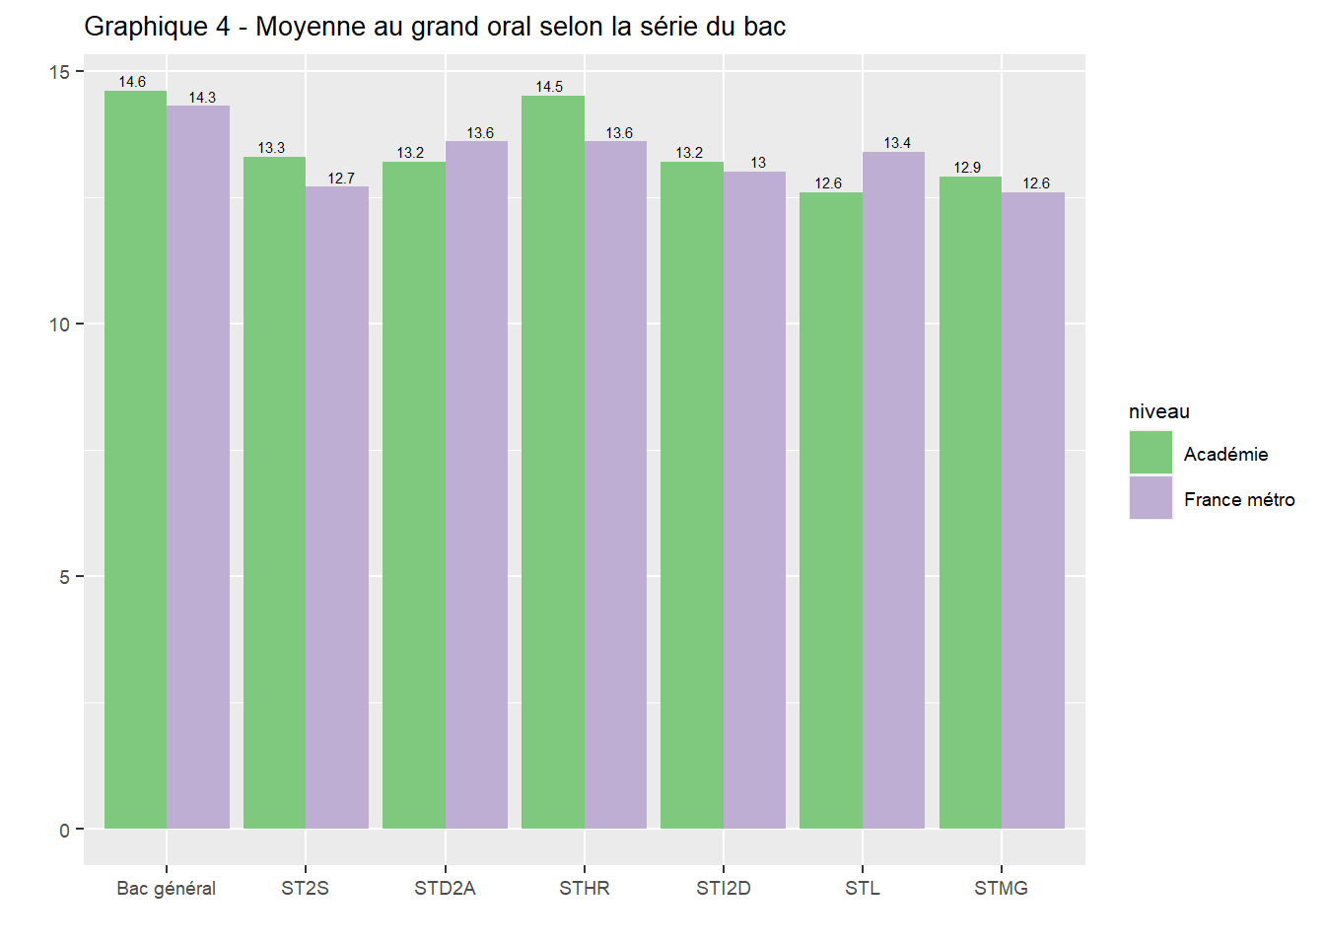
niveau | cod_spe | moyenne
Académie | Bac général | 14.6
Académie | ST2S | 13.3
Académie | STD2A | 13.2
Académie | STHR | 14.5
Académie | STI2D | 13.2
Académie | STL | 12.6
Académie | STMG | 12.9
France métro | Bac général | 14.3
France métro | ST2S | 12.7
France métro | STD2A | 13.6
France métro | STHR | 13.6
France métro | STI2D | 13
France métro | STL | 13.4
France métro | STMG | 12.6

graph5
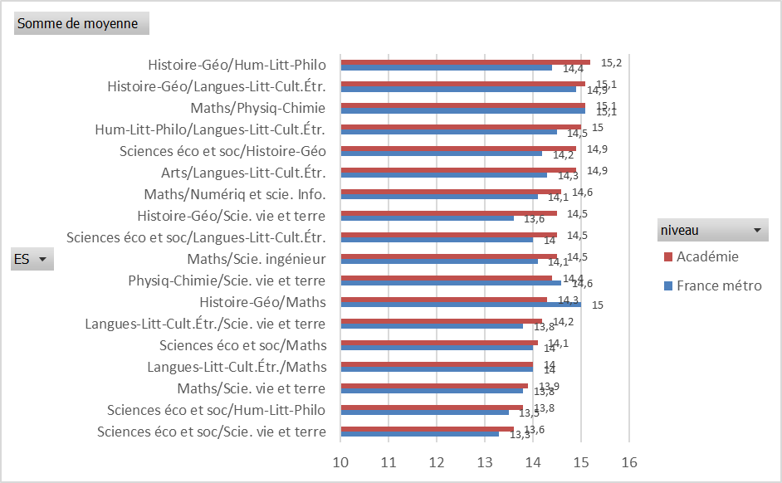
niveau | ES | moyenne | Graphique 5 - Moyenne au grand oral selon la doublette d'enseignement de spécialité
Académie | Arts/Langues-Litt-Cult.Étr. | 14.9
Académie | Histoire-Géo/Hum-Litt-Philo | 15.2
Académie | Histoire-Géo/Langues-Litt-Cult.Étr. | 15.1
Académie | Histoire-Géo/Maths | 14.3
Académie | Histoire-Géo/Scie. vie et terre | 14.5
Académie | Hum-Litt-Philo/Langues-Litt-Cult.Étr. | 15
Académie | Langues-Litt-Cult.Étr./Maths | 14
Académie | Langues-Litt-Cult.Étr./Scie. vie et terre | 14.2
Académie | Maths/Numériq et scie. Info. | 14.6
Académie | Maths/Physiq-Chimie | 15.1
Académie | Maths/Scie. ingénieur | 14.5
Académie | Maths/Scie. vie et terre | 13.9
Académie | Physiq-Chimie/Scie. vie et terre | 14.4
Académie | Sciences éco et soc/Histoire-Géo | 14.9
Académie | Sciences éco et soc/Hum-Litt-Philo | 13.8
Académie | Sciences éco et soc/Langues-Litt-Cult.Étr. | 14.5
Académie | Sciences éco et soc/Maths | 14.1
Académie | Sciences éco et soc/Scie. vie et terre | 13.6
France métro | Arts/Langues-Litt-Cult.Étr. | 14.3
France métro | Histoire-Géo/Hum-Litt-Philo | 14.4
France métro | Histoire-Géo/Langues-Litt-Cult.Étr. | 14.9
France métro | Histoire-Géo/Maths | 15
France métro | Histoire-Géo/Scie. vie et terre | 13.6
France métro | Hum-Litt-Philo/Langues-Litt-Cult.Étr. | 14.5
France métro | Langues-Litt-Cult.Étr./Maths | 14
France métro | Langues-Litt-Cult.Étr./Scie. vie et terre | 13.8
France métro | Maths/Numériq et scie. Info. | 14.1
France métro | Maths/Physiq-Chimie | 15.1
France métro | Maths/Scie. ingénieur | 14.1
France métro | Maths/Scie. vie et terre | 13.8
France métro | Physiq-Chimie/Scie. vie et terre | 14.6
France métro | Sciences éco et soc/Histoire-Géo | 14.2
France métro | Sciences éco et soc/Hum-Litt-Philo | 13.5
France métro | Sciences éco et soc/Langues-Litt-Cult.Étr. | 14
France métro | Sciences éco et soc/Maths | 14
France métro | Sciences éco et soc/Scie. vie et terre | 13.3

graph6
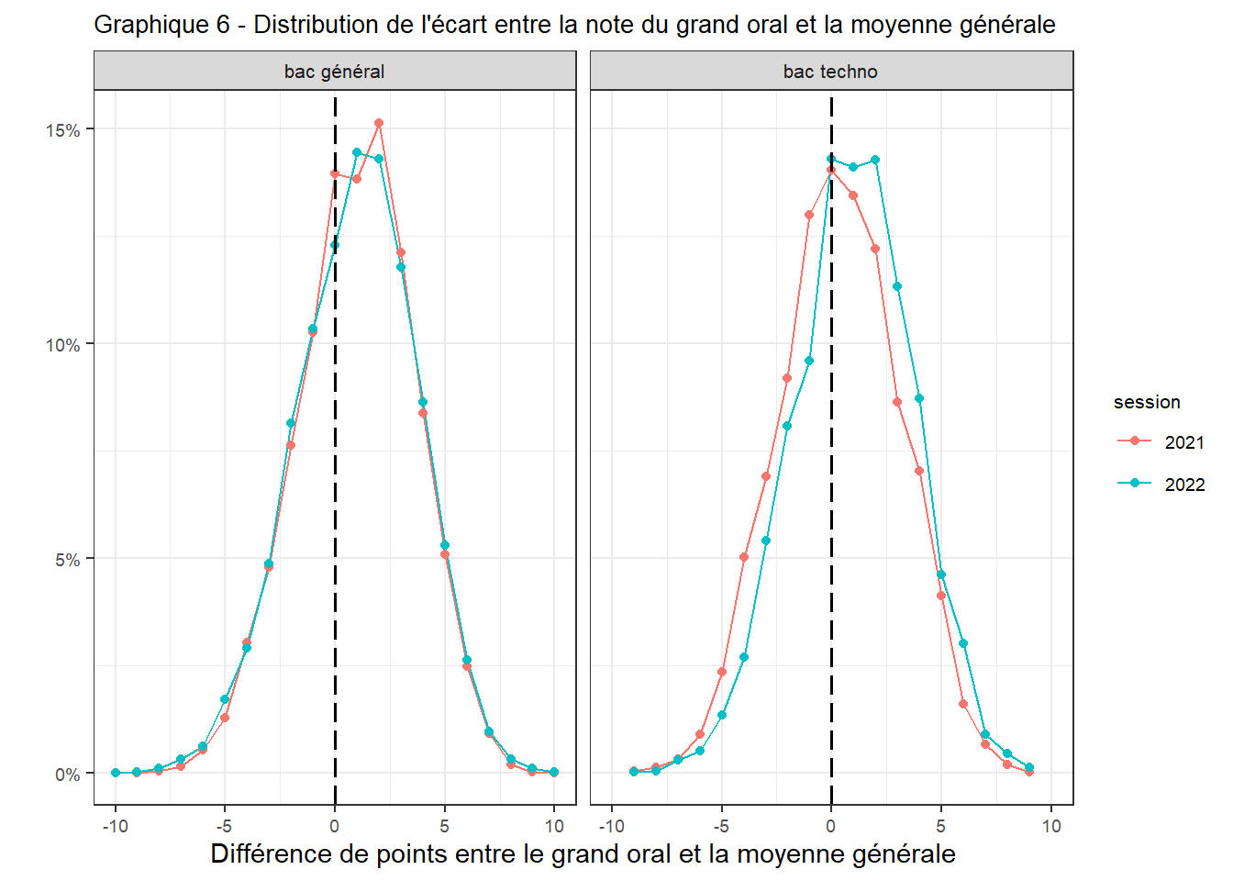
Diplôme | session | diffNotes | prop
bac général | 2021 | -10 | 0.01
bac général | 2022 | -10 | 0.01
bac général | 2021 | -9 | 0.01
bac général | 2022 | -9 | 0.03
bac techno | 2021 | -9 | 0.06
bac techno | 2022 | -9 | 0.03
bac général | 2021 | -8 | 0.06
bac général | 2022 | -8 | 0.11
bac techno | 2021 | -8 | 0.14
bac techno | 2022 | -8 | 0.06
bac général | 2021 | -7 | 0.16
bac général | 2022 | -7 | 0.33
bac techno | 2021 | -7 | 0.33
bac techno | 2022 | -7 | 0.3
bac général | 2021 | -6 | 0.54
bac général | 2022 | -6 | 0.62
bac techno | 2021 | -6 | 0.92
bac techno | 2022 | -6 | 0.52
bac général | 2021 | -5 | 1.29
bac général | 2022 | -5 | 1.72
bac techno | 2021 | -5 | 2.36
bac techno | 2022 | -5 | 1.35
bac général | 2021 | -4 | 3.04
bac général | 2022 | -4 | 2.92
bac techno | 2021 | -4 | 5.03
bac techno | 2022 | -4 | 2.7
bac général | 2021 | -3 | 4.8
bac général | 2022 | -3 | 4.89
bac techno | 2021 | -3 | 6.92
bac techno | 2022 | -3 | 5.42
bac général | 2021 | -2 | 7.63
bac général | 2022 | -2 | 8.16
bac techno | 2021 | -2 | 9.2
bac techno | 2022 | -2 | 8.09
bac général | 2021 | -1 | 10.26
bac général | 2022 | -1 | 10.36
bac techno | 2021 | -1 | 13.01
bac techno | 2022 | -1 | 9.6
bac général | 2021 | 0 | 13.95
bac général | 2022 | 0 | 12.3
bac techno | 2021 | 0 | 14.04
bac techno | 2022 | 0 | 14.31
bac général | 2021 | 1 | 13.83
bac général | 2022 | 1 | 14.45
bac techno | 2021 | 1 | 13.46
bac techno | 2022 | 1 | 14.12
bac général | 2021 | 2 | 15.15
bac général | 2022 | 2 | 14.3
bac techno | 2021 | 2 | 12.2
bac techno | 2022 | 2 | 14.28
bac général | 2021 | 3 | 12.13
bac général | 2022 | 3 | 11.78
bac techno | 2021 | 3 | 8.65
bac techno | 2022 | 3 | 11.34
bac général | 2021 | 4 | 8.38
bac général | 2022 | 4 | 8.64
bac techno | 2021 | 4 | 7.03
bac techno | 2022 | 4 | 8.72
bac général | 2021 | 5 | 5.09
bac général | 2022 | 5 | 5.31
bac techno | 2021 | 5 | 4.14
bac techno | 2022 | 5 | 4.62
bac général | 2021 | 6 | 2.48
bac général | 2022 | 6 | 2.63
bac techno | 2021 | 6 | 1.61
bac techno | 2022 | 6 | 3.03
bac général | 2021 | 7 | 0.92
bac général | 2022 | 7 | 0.97
bac techno | 2021 | 7 | 0.67
bac techno | 2022 | 7 | 0.91
bac général | 2021 | 8 | 0.21
bac général | 2022 | 8 | 0.32
bac techno | 2021 | 8 | 0.19
bac techno | 2022 | 8 | 0.47
bac général | 2021 | 9 | 0.03
bac général | 2022 | 9 | 0.11
bac techno | 2021 | 9 | 0.03
bac techno | 2022 | 9 | 0.14
bac général | 2021 | 10 | 0.02
bac général | 2022 | 10 | 0.03

